Worksheet
ID | Section | Section Description | Title | Preconditions | Steps | Data | Expected Result | Expected Result Image
C1 | Tarif Filtreleme | Kullanıcının www.nefisyemektarifleri.com platformunda “Bakliyat Yemekleri” kategorisinin içindeki tariflerin listelenmesi test edilecektir. | Kategori Seçilmesi = Bir yemek kategorisi seçilerek tariflerin listelenmesi | 1- Test ortamı çalışır ve hazır durumda olmalıdır. 2- www.nefisyemektarifleri.com sayfası açılmalıdır. 3- kayıtlı olan bir kullanıcı 4- Call test C4 başarılı bir şekilde kullanıcı giriş yapmalıdır. | 1- “ https://www.nefisyemektarifleri.com/” giriş yap 2- “Tarifler “ butonunu tıkla 3- Bütün tarif kategorileri gelecektir. 4- “Bakliyat Yemekleri “ seç |  | Kullanıcı “Bakliyat Yemekleri” kategorisini tıkladığında aşağıdaki görseldeki gibi başarılı bir şekilde listelenmiştir. | 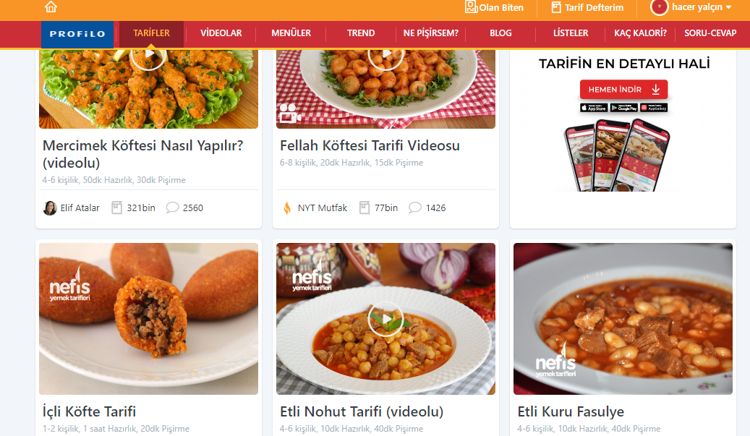
C2 | Tarif Filtreleme | Kullanıcının www.nefisyemektarifleri.com platformunda tarif detay sayfasında tarifin içeriği ve malzemelerin doğru şekilde listelenmesi test edilecektir. | Tarif Detayı = Tarif içeriğinin ve malzeme listesinin doğru şekilde gösterilmesi. | 1- Test ortamı çalışır ve hazır durumda olmalıdır. 2- www.nefisyemektarifleri.com sayfası açılmalıdır. 3- kayıtlı olan bir kullanıcı | 1- “ https://www.nefisyemektarifleri.com/” giriş yap 2- Arama butonuna “Sade Kek” yaz. 3-Listelenen “Sade Kek “ tarifini tıkla. |  | Seçilen tarifin içeriğinin ve malzeme listesi aşağıdaki başarılı bir şekilde gerçekleşir. | 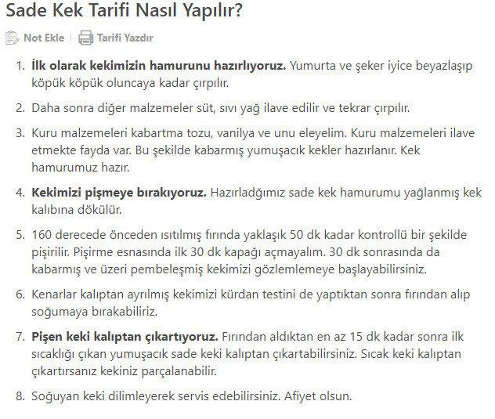
C3 | Tarif Filtreleme | Kullanıcının www.nefisyemektarifleri.com platformunda tarifler arasında arama yapılması ve sonuçların doğru şekilde filtrelenmesi test edilecektir. | Tarifler arası Filtreleme = Tarifler arasında arama yapılması ve sonuçların doğru şekilde filtrelenmesi | 1- Test ortamı çalışır ve hazır durumda olmalıdır. 2- www.nefisyemektarifleri.com sayfası açılmalıdır. 3- kayıtlı olan bir kullanıcı 4- Call test C4 başarılı bir şekilde kullanıcı giriş yapmalıdır. | 1- Arama butonuna “şekersiz kek” yaz 2-Çıkan sonuçları göster. |  | Kullanıcı tarifler arasında “şekersiz kek” arattığında başarılı bir şekilde tarifler görseldeki gibi listelenir ve filtreleme gerçekleşir. | 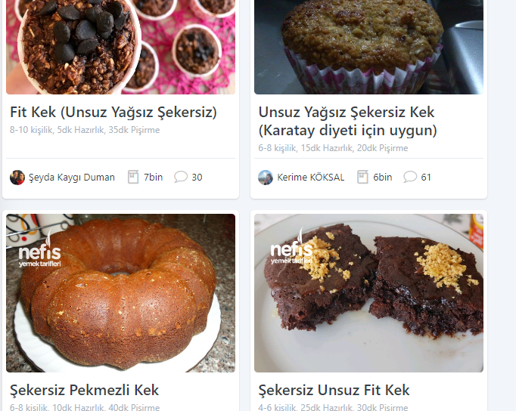
C4 | Admin Portal | Kullanıcının başarılı bir şekilde kayıtlı e posta ile isteme giriş yapılması test edilecektir. | Başarılı kullanıcı Girişi | 1- Test ortamı çalışır ve hazır durumda olmalıdır. 2- www.nefisyemektarifleri.com sayfası açılmalıdır. 3- kayıtlı olan bir kullanıcı | 1-"www.nefisyemektarifleri.com " giriş yap 2-"Giriş Yap" Butonuna tıklanır. 3-"Kullanıcı Adı / E-Posta" 4-"Şifre" alanı doldurulur. 5-"Giriş Yap" butonuna tıkalnır |  | Başarılı bir şekilde giriş yapıldığı görüntülenir.
C5 | Tarif Yorumlama/ Kaydetme/Silme | sitesinden bir tarife yorum yapılması ve yorumun doğru şekilde kaydedilmesi, kullanıcının favori tariflerini kaydedebilmesi ve favori tarifler listesinin doğru şekilde görüntülenmesi, yorumların ve favori tariflerin düzenlenmesi veya silinmesi işlemlerinin doğru şekilde gösterilmesi test edilecektir. | Bir tarife yorum yapılması ve yorumun doğru şekilde kaydedilmesi | 1- Test ortamı çalışır ve hazır durumda olmalıdır. 2- www.nefisyemektarifleri.com sayfası açılmalıdır. 3- kayıtlı olan bir kullanıcı 4- Call test C4 başarılı bir şekilde kullanıcı giriş yapmalıdır. | 1-Arama butonuna “Sade Kek” yaz. 2-Listelenen “Sade Kek “ tarifini tıkla. 3-Yorum alanına yorum yaz. 4-Yorumu gönder butonunu tıkla. |  | Tarife yorum aşağıdaki görseldeki gibi başarılı bir şekilde kaydedilmiştir.
C6 | Tarif yorumlama Kaydetme/Silme | sitesinden bir tarife yorum yapılması ve yorumun doğru şekilde kaydedilmesi, kullanıcının favori tariflerini kaydedebilmesi ve favori tarifler listesinin doğru şekilde görüntülenmesi, yorumların ve favori tariflerin düzenlenmesi veya silinmesi işlemlerinin doğru şekilde gösterilmesi test edilecektir. | Tarife yapılan yorumun silinmesi | 1- Test ortamı çalışır ve hazır durumda olmalıdır. 2- www.nefisyemektarifleri.com sayfası açılmalıdır. 3- kayıtlı olan bir kullanıcı 4- Call test C4 başarılı bir şekilde kullanıcı giriş yapmalıdır. | 1-Arama butonuna “Sade Kek” yaz. 2-Listelenen “Sade Kek “ tarifini tıkla. 3-Yorum alanına yorum yaz. 4-Yorumu gönder butonunu tıkla. 5-Yorum listelenir. 6-Sil Butonuna tıkla. 7-Gelen ekranda “Onayla” butonunu tıkla |  | Yorum başarılı bir şekilde silinmiştir.
C7 | Tarif yorumlama Kaydetme/Silme | sitesinden bir tarife yorum yapılması ve yorumun doğru şekilde kaydedilmesi, kullanıcının favori tariflerini kaydedebilmesi ve favori tarifler listesinin doğru şekilde görüntülenmesi, yorumların ve favori tariflerin düzenlenmesi veya silinmesi işlemlerinin doğru şekilde gösterilmesi test edilecektir. | Favori tariflerini kaydedebilmesi ve favori tarifler listesinin doğru şekilde görüntülenmesi | 1- Test ortamı çalışır ve hazır durumda olmalıdır. 2- www.nefisyemektarifleri.com sayfası açılmalıdır. 3- kayıtlı olan bir kullanıcı 4- Call test C4 başarılı bir şekilde kullanıcı giriş yapmalıdır. | 1-Arama butonuna “Sade Kek” yaz. 2-Listelenen “Sade Kek “ tarifini tıkla. 3-Tarifi “Favorilere Ekle/Deftere Ekle” butonunu tıkla. 4-Ekranın sağ üst köşesindeki “Tarif Defterim” butonunu tıkla |  | Favori tariflerin eklenmesi ve listelenmesi gerçekleşir. | 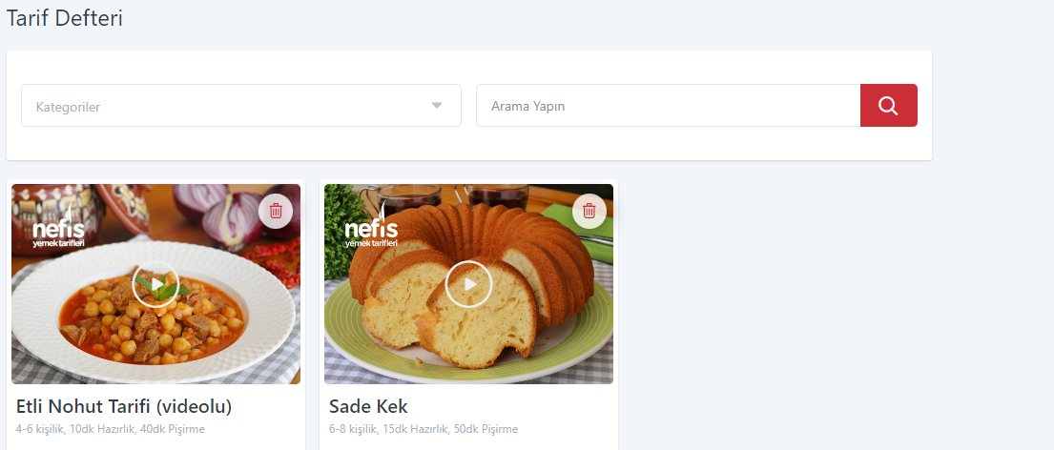
C8 | tarif yorumlama Kaydetme/Silme | sitesinden bir tarife yorum yapılması ve yorumun doğru şekilde kaydedilmesi, kullanıcının favori tariflerini kaydedebilmesi ve favori tarifler listesinin doğru şekilde görüntülenmesi, yorumların ve favori tariflerin düzenlenmesi veya silinmesi işlemlerinin doğru şekilde gösterilmesi test edilecektir. | Favori tariflerin silinmesi işlemlerinin doğru çalıştığının kontrol edilmesi. | 1- Test ortamı çalışır ve hazır durumda olmalıdır. 2- www.nefisyemektarifleri.com sayfası açılmalıdır. 3- kayıtlı olan bir kullanıcı 4- Call test C4 başarılı bir şekilde kullanıcı giriş yapmalıdır | 1-Arama butonuna “Sade Kek” yaz. 2-Listelenen “Sade Kek “ tarifini tıkla. 3-Tarifi “Favorilere Ekle/Deftere Ekle” butonunu tıkla. 4-Ekranın sağ üst köşesindeki “Tarif Defterim” butonunu tıkla 5-Favori tarifler listelenir. 6-Silinmesini istediğiniz tarifin üzerine gelin "Sade Kek" çöp kutusu simgesine tıklayın. |  | “Sade Kek” tarifi favori tarif listesinden kaldırılacaktır. | 